Sheet1
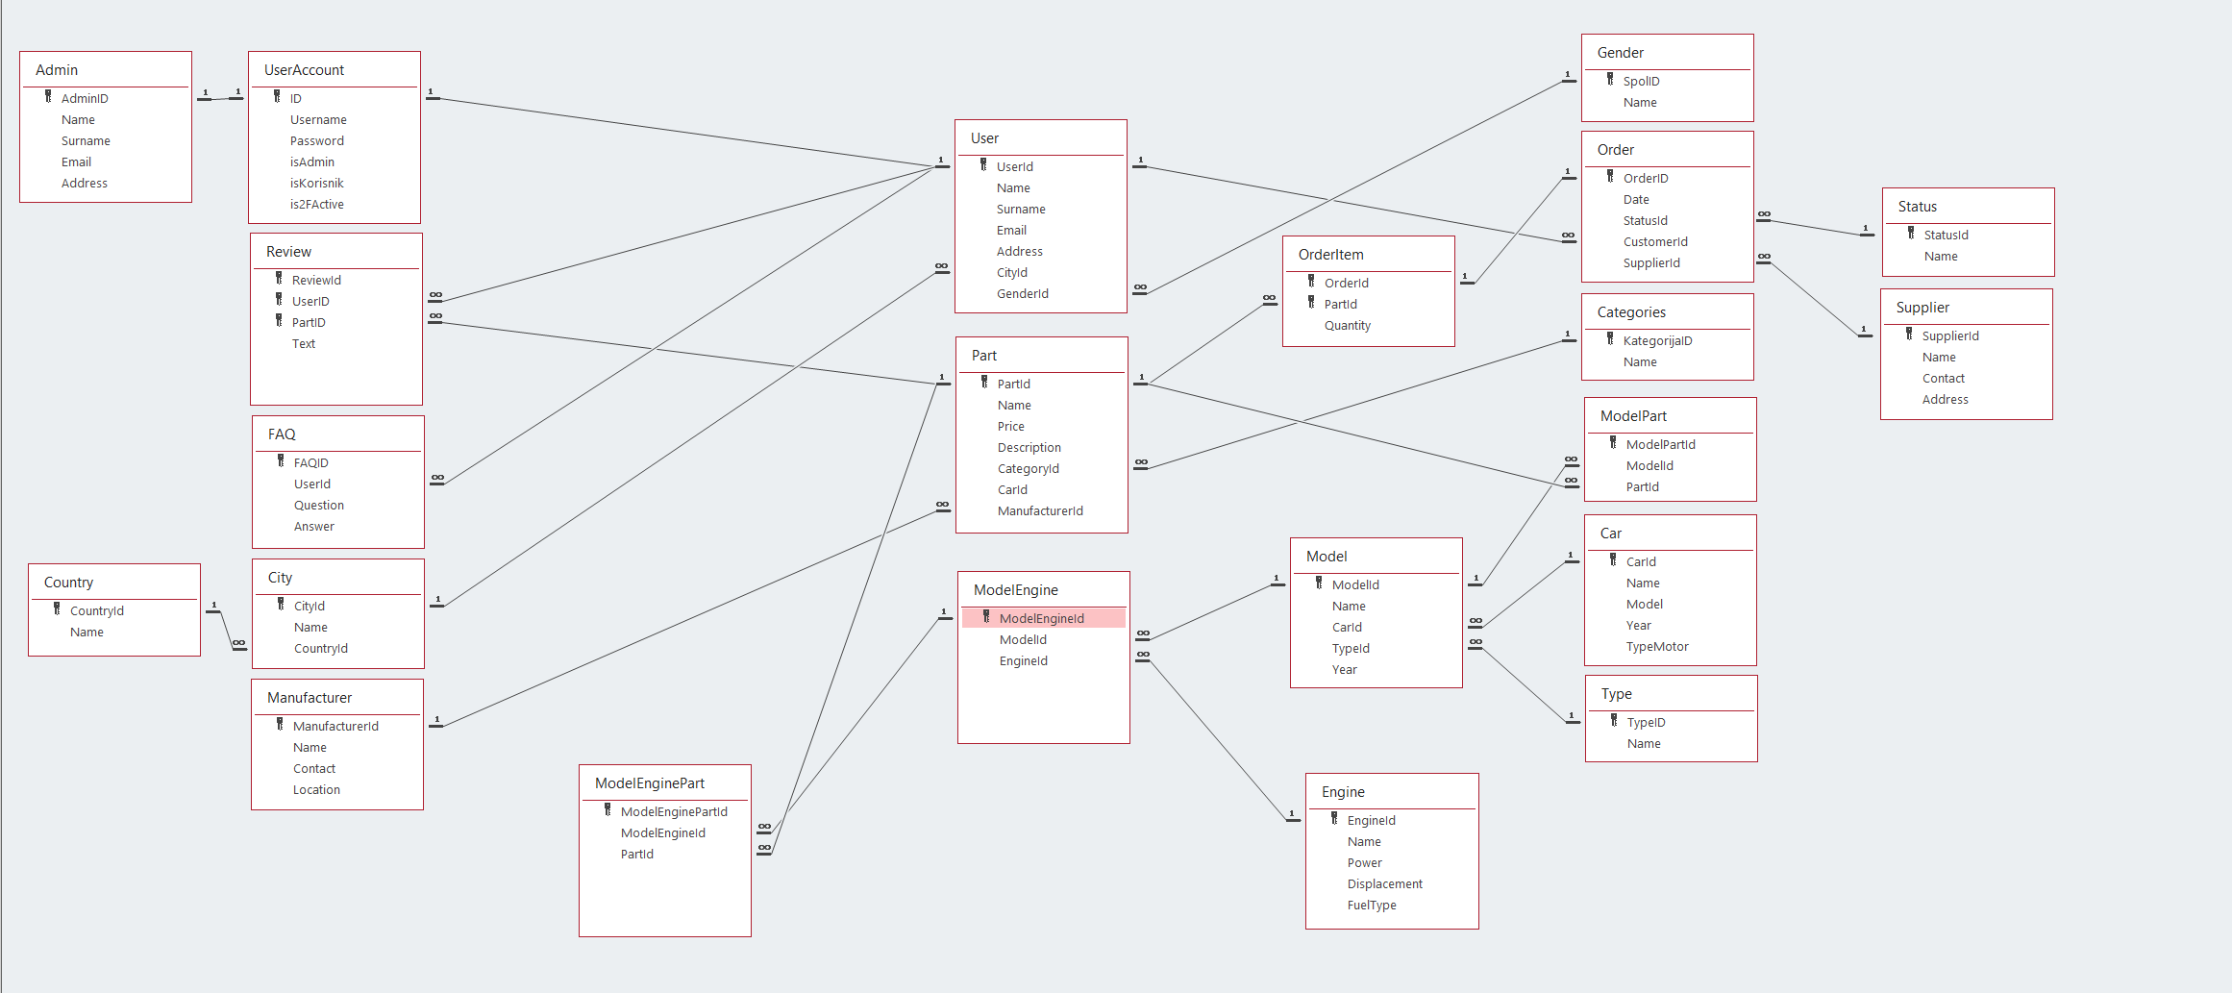
ČLAN | FUNKCIONALNOSTI | BROJ BODOVA | ČLAN | FUNKCIONALNOSTI | BROJ BODOVA
KODRO AMAR | Stripe naplata | 15 | PUCE AMMAR | Signal R i real-time messenging | 10
KODRO AMAR | Prikaz proizvoda | 10 | PUCE AMMAR | JS-Grafikoni za prikaz podataka | 4
KODRO AMAR | Korpa i checkout proces | 15 | PUCE AMMAR | LiveFilter-Filtriranje u realnom vremenu | 6
KODRO AMAR | Prikaz slika | 5 | PUCE AMMAR | Voice-to-Text Funcionality | 8
KODRO AMAR | Google Maps integracija | 5 | PUCE AMMAR | Ai chat-bot | 10
KODRO AMAR | Slajdšou (slideshow) | 3 | PUCE AMMAR | Infinite scroll | 4
KODRO AMAR | JWT Authentication with .NET Core and Angular | 5 | PUCE AMMAR | CRUD forma sa front end filterom sa 5 parametara i FE i BE validacijom | 4
KODRO AMAR | JWT Refresh Tokens | 6 | PUCE AMMAR | backend paging i backend filter | 3
KODRO AMAR | OAuth2 Integration ? | 8 | PUCE AMMAR | Custom keyboard shortcuts | 4
KODRO AMAR | Login i Logout forma | 2 | PUCE AMMAR | Drag and drop file with preview | 6
KODRO AMAR | VLASTITI DIZAJN | 3 | PUCE AMMAR | Predictive search suggestion | 6
KODRO AMAR |  |  | PUCE AMMAR | Favoriti(omiljeni artikli) | 2
UKUPNO |  | 77 | PUCE AMMAR | Zoom na sliku(Image zoom) | 3

 |  |  | UKUPNO |  | 67

